美国Halo产品报价单（猫干粮）
美国Halo自然光环 宠物食品报价单
类目 | 产品系列 | 口味 | 产品图片 | 规格 | 一箱数量 (个 /箱) | 批发价 (单个售价) | 零售价 (单个售价)
猫干粮 | 全价无谷幼猫干粮 | 1、鸡肉&鸡肝味 2、野生三文鱼&白鱼味 | 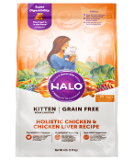 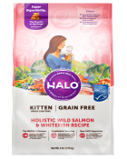 | 3lb/1.36kg | 12 | ￥135.00 | ￥188.00
 |  |  |  | 6lb/2.72kg | 8 | ￥225.00 | ￥298.00
 |  |  |  | 10lb/4.54kg | 4 | ￥315.00 | ￥428.00
 | 全价成猫干粮 | 1、鸡肉&鸡肝味 2、野生三文鱼&白鱼味 | 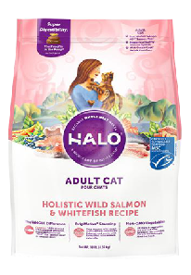 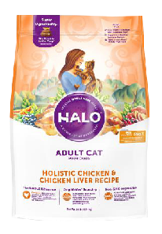 | 3lb/1.36kg | 12 | ￥135.00 | ￥188.00
 |  |  |  | 10lb/4.54kg | 4 | ￥315.00 | ￥428.00
 | 全价无谷成猫干粮 健美体态 | 1、鸡肉&鸡肝味 2、野生三文鱼&白鱼味 | 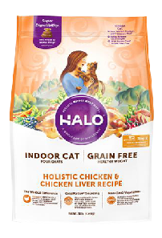 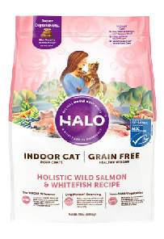 | 3lb/1.36kg | 12 | ￥135.00 | ￥188.00
 |  |  |  | 10lb/4.54kg | 4 | ￥315.00 | ￥428.00
 | 全价成猫干粮 敏感肠胃 | 1、海鲜味 | 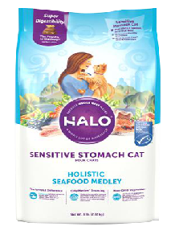 | 3lb/1.36kg | 12 | ￥135.00 | ￥188.00
 |  |  |  | 6lb/2.72kg | 8 | ￥225.00 | ￥298.00
 |  |  |  | 10lb/4.54kg | 4 | ￥315.00 | ￥428.00
订货须知 1、 出于发货效率以及尽可能保证货品不受挤压考虑，所有口味按箱发货，不支持拆箱服务； 2、 订货金额满五千起订，满一万包邮，不满一万需加250元运费/单； 3、 预订收货值20%预订金，货品到仓后收尾款，按照收尾款顺序安排发货，由于目前清关难度高，清关时间不确定，预售收款之日起60天内到货，未按时到货可申请退款，其他情况，暂不支持取消订单； 4、 目前合作的国内物流仅提供派送服务，包邮订单送货上门及所需费用，烦请客户跟当地服务网点或者派送员沟通，协商后先行垫付，凭截图与我司销售人员联系，实报实销； 5、 物流派件时，卸货前先拍照检查，卸货后清点数量并再次拍照，实际到货数量与面单上有误或者出现破损情况，面单上签字时备注清楚，异常签收，破损的直接另行拍照存档，并于三个工作日内与我司销售同事联系，便于我们与物流公司理赔； 6、 到货签收后，请尽快清点实际到货品类、到货数量以及产品货损情况，如实际到货数量与订单有出入或产品发生破包、瘪罐等情况，请两个工作日内与我司销售人员联系。
中国独家代理商：Penefit International Co., Ltd. 进货联系电话：13532912203 进货联系微信号：penefit

产品报价（猫罐头）
美国Halo自然光环 宠物食品报价单
类目 | 产品系列 | 口味 | 产品图片 | 规格 | 一箱数量 (个 /箱) | 批发价 (单个售价) | 零售价 (单个售价)
猫罐头 | 无谷主食幼猫罐头 | 1、鸡肉 2、白鱼 | 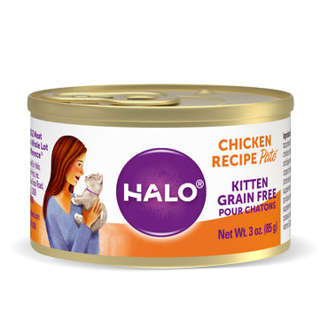 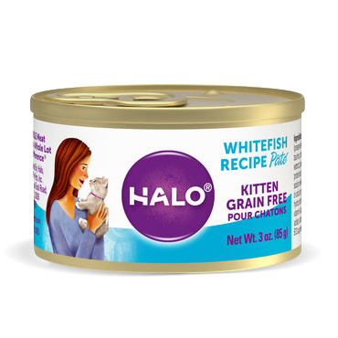 | 85g | 60 | ￥12.00 | ￥16.00
 | 无谷主食成猫罐头 | 1、鸡肉（85g/156g) 2、三文鱼 3、火鸡肉 4、鸡肉和牛肉 5、鸡肉、鲜虾和螃蟹 | 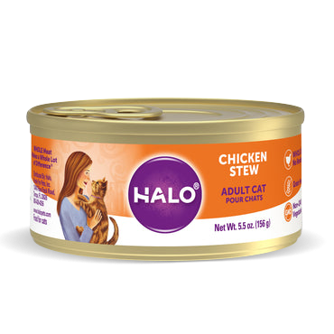 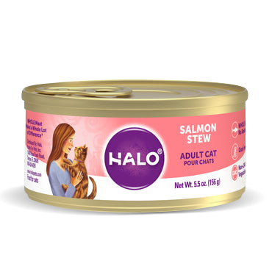 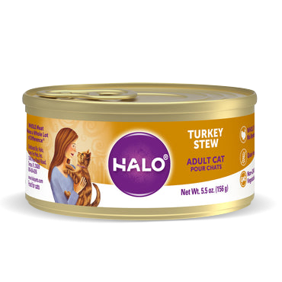 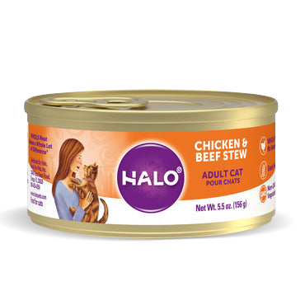 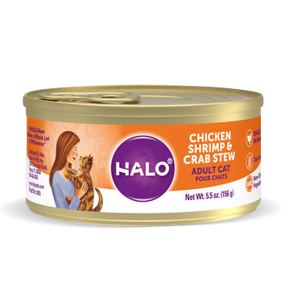 | 85g | 60 | ￥11.50 | ￥15.00
 |  |  |  | 156g | 60 | ￥14.50 | ￥19.00
订货须知 1、 出于发货效率以及尽可能保证货品不受挤压考虑，所有口味按箱发货，不支持拆箱服务； 2、 订货金额满五千起订，满一万包邮，不满一万需加250元运费/单； 3、 预订收货值20%预订金，货品到仓后收尾款，按照收尾款顺序安排发货，由于目前清关难度高，清关时间不确定，预售收款之日起60天内到货，未按时到货可申请退款，其他情况，暂不支持取消订单； 4、 目前合作的国内物流仅提供派送服务，包邮订单送货上门及所需费用，烦请客户跟当地服务网点或者派送员沟通，协商后先行垫付，凭截图与我司销售人员联系，实报实销； 5、 物流派件时，卸货前先拍照检查，卸货后清点数量并再次拍照，实际到货数量与面单上有误或者出现破损情况，面单上签字时备注清楚，异常签收，破损的直接另行拍照存档，并于三个工作日内与我司销售同事联系，便于我们与物流公司理赔； 6、 到货签收后，请尽快清点实际到货品类、到货数量以及产品货损情况，如实际到货数量与订单有出入或产品发生破包、瘪罐等情况，请两个工作日内与我司销售人员联系。
中国独家代理商：Penefit International Co., Ltd. 进货联系电话：13532912203 进货联系微信号：penefit

产品图库
Halo自然光环 全价无谷幼猫干粮 6lb(2.72kg) /10lb(4.54kg)

鸡肉&鸡肝味 | 野生三文鱼&白鱼味

Halo自然光环 全价成猫干粮 6lb(2.72kg) /10lb(4.54kg)

鸡肉&鸡肝味 | 野生三文鱼&白鱼味 | 无谷健美体态 鸡肉&鸡肝味 | 无谷健美体态 野生三文鱼&白鱼味 | 敏感肠胃 海鲜味

Halo自然光环 无谷主食幼猫罐头 3oz(85g)
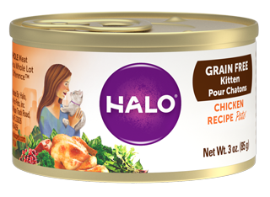 | 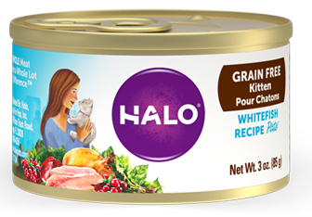
鸡肉 | 白鱼

Halo自然光环 无谷主食成猫罐头 5.5oz(156g)

鸡肉 | 三文鱼 | 火鸡肉 | 羔羊肉 | 鸡肉和牛肉 | 鸡肉、鲜虾和螃蟹

厂家授权书
